Sheet1
時刻同期

 | GNSSの調査
 | PPS入力のやり方と設定方法について調査
 | USB接続時のデータ転送方式(GNSS-Autera, Autera-ECU, GNSS-ECU)と受信方法
 | GNSS2台の同期方法(スレーブ機能があるかないか、なければリファレンスと位置を比較するための補正処理が必要)
 | GNSS出力データをROS2上に変換する方法の検討(前回はnmea形式の位置情報をtopicに送信する用のノードを作っていた)
 | Eth出力のデータで、PPS信号をもとに作成したタイムスタンプ情報があるか確認(同軸戦でPPS入力する必要があるかどうかの確認)
 | Auteraの保存フォーマット検討
 | PPTv2, gPTPの調査(どういうものか、何が必要か)
 | 認識ECUでPTP slave(master)の設定方法、トリガー生成してカメラへFSYNCを送信する方法の調査
 | PTP master→ETHハブ→LiDARへ同期信号を送信するために必要な情報の整理
 | 認識ECUでgPTPのmasterの設定方法、ETHハブ、LiDARでのgPTP設定について整理

導入 | 時刻同期の重要性
 |  | 複数のセンサ(カメラ、LiDAR、GNSS)やECUを協調的に動作させる必要がある
 |  | 100msで作動するセンサを同期なしで運用する場合、起動タイミングの誤差が最大で100ms発生
 |  | ※相対速度が120km/hの場合、 3.33[m](=120/3.6*0.1)の差

 |  | ⇒各センサのデータを正確に統合するために、時刻同期が不可欠
 |  | 時刻ズレが発生すると、物体検出や自己位置推定に影響がでる

 | 自動運転システムにおける時刻同期の役割
 |  | ・データの時間整合性確保：複数センサのデータを同じタイムラインで統合
 |  | ・イベントの順序保証
 |  | ・システム全体の信頼性向上：ネットワーク遅延を考慮した補正が可能

時刻同期の基本
 | 時刻同期の必要性
 |  | センサやECUのクロックは微小なズレ(ドリフト)が生じる(ジッター:信号のタイミングのゆれ)
 |  |  | ※起動タイミングの誤差とはことなる。センサやECU内部のクロックが若干ずれていることがあり、起動周期毎に数ミリ秒程度の誤差が蓄積していく
 |  | ⇒長時間運用すると、ズレが蓄積し誤差が大きくなる
 |  | ⇒ネットワーク経由で時刻を同期することで各デバイスのクロックを統一する

 | 時刻同期の一般的な方法
 |  | NTP(Network Time Protocol) : 精度はミリ秒オーダー。主にインターネット経由で使用。今回は採用しない
 |  | PTP(Precision Time Protocol, IEEE1588)：高精度。2種類の方法で時刻を記録する
 |  |  | ハードウェアタイムスタンプ： |  | ネットワークインターフェースカード(NIC)やその他のハードウェアで直接時刻を記録する。
 |  |  |  |  | パケットがネットワークインターフェースを通過する瞬間に、ハードウェアが自動的に時刻を付与
 |  |  | ソフトウェアタイムスタンプ： |  | ネットワークパケットがOSやアプリケーションのソフトウェア層に到達したときにソフトウェアが時刻を記録する方法。
 |  |  |  |  | CPUの処理を経てからタイムスタンプを記録する。

 |  |  |  | 特徴 | ハードウェアタイムスタンプ |  | ソフトウェアタイムスタンプ
 |  |  |  | 精度 | ほぼゼロ(ナノ秒) |  | OSやアプリケーションによる遅延が影響(数ミリ秒～数十ミリ秒)
 |  |  |  | 必要なHW | PTP対応のNICやネットワーク機器 |  | 特別なHWは不要
 |  |  |  | コスト | 高価(PTP対応のHWが必要) |  | 安価(SWだけで実現可能)
 |  |  |  | 用途 | 高精度な時刻同期が要求されるシステム |  | 高精度を要求しない、コストを抑えたい場合

 |  |  |  | タイムスタンプ方式 |  | 該当するOSI層 |  | 主な特徴
 |  |  |  | ハードウェアタイムスタンプ |  | データリンク層(Layer2) または |  | パケットが送受信される瞬間にHWで直接タイムスタンプが
 |  |  |  |  |  | ネットワーク層(Layer3) |  | 記録される。高精度で遅延が最小限
 |  |  |  | ソフトウェアタイムスタンプ |  | トランスポート層(Layer4) または |  | パケットがOSやアプリケーションに到達した時点で、ソフト
 |  |  |  |  |  | アプリケーション層(Layer7) |  | ウェアタイムスタンプをつける。精度は低い

 |  |  |  | 参考： | [OSI参照モデル]シート

 |  | gPTP(generalized PTP, IEEE801,1AS)：AV業界で高精度な時刻同期が必要で、IEEE1588 PTP v2をベースに拡張されたプロトコル。自動車業界のセンサ・アクチュエーターの同期でも使用されている。

PTPv2とgPTPの概要
 |  |  | ※PTPには複数種類があるが、今回使用するセンサ、ECUはPTPv2(IEEE1588-2008)に対応のためその他の種類の説明は割愛
 | PTPv2 | IEEE1588-2008という規格に基づく時刻同期のプロトコル。ネットワーク上のデバイス間で高精度な時刻同期を実現するために使用される。
 |  | PTPv2は、マスタークロックとスレーブクロックの間で時刻を同期する基本的な機能を提供する。
 |  |  | ・高精度な時刻同期(通常1μs単位の精度)
 |  |  | ・Ethernetを介してクロック同期を行う
 |  |  | ・単一のマスタークロック(Primary Master Clock)から複数のスレーブクロック(Slave Clocks)へ時刻を同期させる

 | gPTP | IEEE1588-2008を基にした時刻同期プロトコル。オーディオ・ビデオや産業用ネットワークで使用されることが多い。
 |  | gPTPはPTPv2の標準に基づいているが、AVB(Audio Video Bridging)の一部として、オーディオやビデオ機器の同期に特化している。
 |  |  | ・高精度な時刻同期(サブμs単位の精度)
 |  |  | ・Ethernetを介して同期を行う
 |  |  | ・複数のマスタークロックとスレーブクロックで同期させる

 | 互換性について
 |  | gPTPとPTPv2は基本的にIEEE1588-2008(PTPv2)をベースにしており、時刻同期のメカニズムやメッセージ形式は共通している。
 |  | ただし以下の点で違いがある

 |  |  |  | gPTP |  |  | PTPv2
 |  |  | 目的 | オーディオ・ビデオ機器や産業用ネットワークに特化し、 |  |  | 広範なアプリケーションに対応しており、
 |  |  |  | PTPv2から追加の拡張が含まれる |  |  | 一般的なネットワーク同期に利用される
 |  |  |  | (AVBにおける特定のタイムスタンプや同期メカニズム)
 |  |  | メッセージ | PTPメッセージ(Sync, Follow-Up, Delay_Req, |  |  | PTPメッセージ(Sync, Follow-Up, Delay_Req,
 |  |  | 形式と動作 | Delay_Resp等)を使用し、遅延や優先順位を管理 |  |  | Delay_Resp等)を使用
 |  |  |  | する機能が含まれる
 |  |  | スケーラビリティ | GigE(ギガビットイーサネット)やファイバチャネルなど |  |  | より広範囲のネットワークや様々な機器に対応し
 |  |  |  | 高速ネットワーク環境での動作に最適化されている |  |  | より多くの構成をさぽーとする
 |  |  | その他 | Boundary Clock(PTPの転送精度を向上)や |  |  | Boundary Clock(PTPの転送精度を向上)や
 |  |  |  | Transparent Clock(遅延補正をリアルタイム適用) |  |  | Transparent Clock(遅延補正をリアルタイム適用)

・ETHハブにBoundary Clock, Transparent Clockの機能があるか要確認。(あったほうが良い)
・設定方法も要確認

自動運転システムにおける時刻同期の構成
 | gPTPとPTPv2の併用
 |  |  | ・搭載するセンサ、機器のリストと対応しているプロトコルの整理

 | ハードウェア構成
 |  |  | Grandmaster Clock(GNSS連携) : 最高精度の時刻を送信
 |  |  | Boundary Clock：PTPの転送精度を向上
 |  |  | Transparent Clock：遅延補正をリアルタイム適用

 | ソフトウェア構成
 |  |  | Linux PTPの活用
 |  |  | ・ptp4l (PTP同期用デーモン)
 |  |  | ・phc2sys(ハードウェアクロックとシステムクロックの同期)
・ECU側にPTP対応NICがあるか要確認。
ない場合は、ECUでハードウェアタイムスタンプが使えないためソフトウェアタイムスタンプとなってしまう。
→ジッターが大きくなるため、PTP Grandmasterとしての安定運用が難しくなる
→(i)PTP対応スイッチを導入する
[PTP対応スイッチ]シート
(ii)PTP対応NICを追加
外部PCIe/USB接続などでPTP対応NICを追加し、ハードウェアタイムスタンプを利用可能にする

 | システム構成図
 |  |  | 内容 | メリット | デメリット
 |  | 案1
 |  | 案2
 |  | 案3

 | PTP GrandmasterにはGNSSのPPSだけでなく、NMEA/ZDAが必要
 |  | PPSは秒単位の高精度クロックは得られるが、絶対時刻情報はわからない
 |  | Linuxではシステムクロック(CLOCK_REALTIME)をGNSSのUTC時刻に同期させる必要があり、NMEA/ZDAの時刻を適用する
(i)PTP SWあり ※ECU側にPTP対応NICなし
 |  | ※ntpdやchronydを使用

 |  |  | PTP SWの役割
 |  |  |  | Boundary Clock(BC)として機能
 |  |  |  |  | GNSSから受け取ったPTP時刻を保持し、ネットワーク内のデバイスに時刻を配信する
 |  |  |  |  | 各ポートで時刻を計測しながら転送し、ジッターや遅延を補正する
 |  |  |  | Transparent Clock(TC)として機能
 |  |  |  |  | PTPパケットが通過する際に、ネットワークスイッチ内で生じる遅延を補正する。
 |  |  |  |  | スイッチ内部でパケットの遅延時間を計測し、補正情報を追加することで高精度な同期を維持する
 |  |  |  | PTP Grandmasterのサポート
 |  |  |  |  | 一部の高性能スイッチは、GNSS受信機能を備え、直接Grandmasterとして動作可能
PPS(高精度クロック) : COM
GNSS
ECU

PTP SW
NMEA/ZDA
: ETH
NMEA/ZDA
: ETH

(ii)PTP SWなし ※ECU側にPTP対応NICあり
 |  |  |  |  |  |  |  |  | PTP Grandmasterのサポート

GNSS
PPS(高精度クロック) : COM
ECU
 |  |  |  |  |  |  |  |  | 一部の高性能スイッチは、GNSS受信機能を備え、直接Grandmasterとして動作可能。

NMEA/ZDA : ETH

 |  | ECU側のHW設定
 |  | PTP Grandmasterの設定
 |  | 他のデバイスと同期

 |  | 動作確認

OSI参照モデル
OSI参照モデルについて

 | コンピュータはネットワークでつながれ、様々な種類のデータ通信が行われている。
 | ⇒異種間のデータ通信を実現するための標準規定が必要。
 | ISO(国際標準化機構)とITU(国際電気通信連合)により、OSI(Open Systems Interconnection：開放型システム間相互接続)とよばれる
 | ネットワーク標準規格の作成が始められ、OSIで用いられる通信モデルがOSI参照モデル。
 | ⇒コンピュータネットワークに求められる機能(通信機能)を7階層の構造に分割し定義したもの
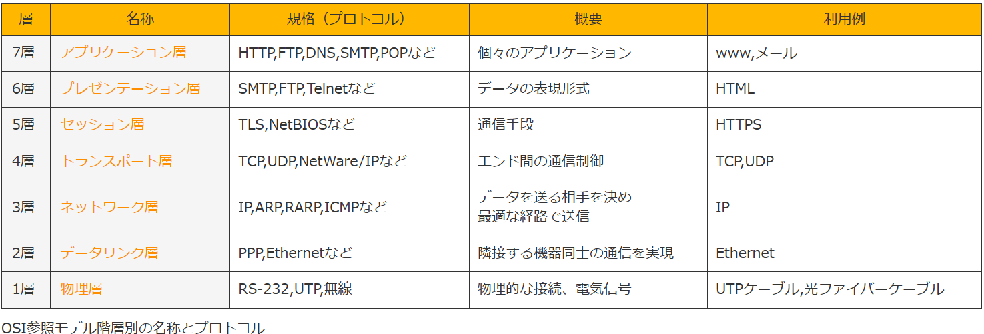

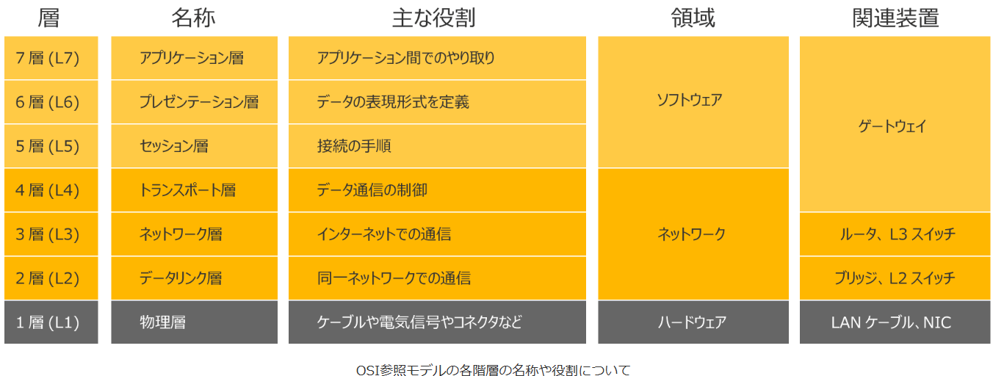

ソフトウェアタイムスタンプ

ハードウェアタイムスタンプ

